상품제안서
파이롯트 퍼머넌트 마카 100 (둥근촉) | 상품코드: S26890

 |  |  |  |  |  |  | 02-713-8555 | www.synergygift.co.kr
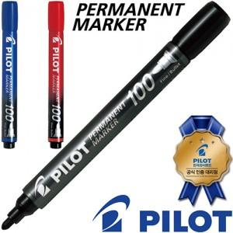

【상세/제작정보】 | ★ 1타에 12자루 (*타계산해서 주문해주세요) ★ 제품 인쇄 불가

【인쇄/포장옵션】 | 스티커 / 포장불가능

【공급단가】 | 수량 | 1,008~ | 2,004~ | 3,000~ | 6,000~ | 12,000~
*VAT별도 | 단가 | 580원 | 570원 | 560원 | 540원 | 510원

【상품 URL】 | https://www.synergygift.co.kr:443/src/goods_detail.php?gdno=26890

